Sheet1
入库清单 |  |  |  |  | 箱单信息
地址：（CZ3187）广东省东莞市凤岗镇五联村科研路9号 收件人：（CZ3187） 联系电话：18922869479 |  |  | 客户代码:CZ3187
 |  |  | 运输方式:TIR卡航

 |  |  | CZ3187-0610-24

序号 | 产品信息 | 外箱箱唛 |  | 数量 | 图片 | 重量 | 体积 | 产品名 | 材质
1 | 10220-Y07U0025-B01 黑色伞形晾衣架 申购：PR2606100015 | CZ3187-0610-24-1 |  | 4 | 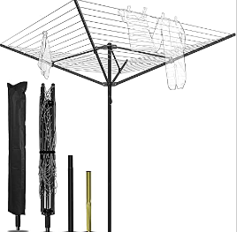 | 246 | 1.35 | 黑色伞形晾衣架 | 金属
 |  | CZ3187-0610-24-2 |  | 4
 |  | CZ3187-0610-24-3 |  | 4
 |  | CZ3187-0610-24-4 |  | 4
 |  | CZ3187-0610-24-5 |  | 4
 |  | CZ3187-0610-24-6 |  | 4
 |  | CZ3187-0610-24-7 |  | 4
 |  | CZ3187-0610-24-8 |  | 4
 |  | CZ3187-0610-24-9 |  | 4
 |  | CZ3187-0610-24-10 |  | 4
 |  | CZ3187-0610-24-11 |  | 4
 |  | CZ3187-0610-24-12 |  | 4
2 | 20103-Y07U0015-B01 绿色伞形晾衣架 申购：PR2606100016 | CZ3187-0610-24-13 |  | 4 | 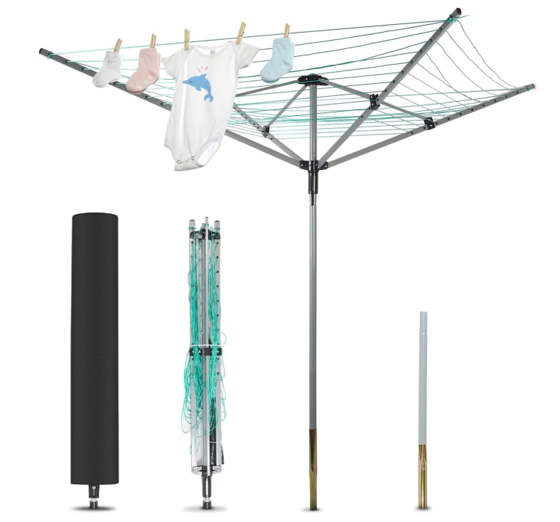 | 244.8 | 1.34 | 绿色伞形晾衣架 | 金属
 |  | CZ3187-0610-24-14 |  | 4
 |  | CZ3187-0610-24-15 |  | 4
 |  | CZ3187-0610-24-16 |  | 4
 |  | CZ3187-0610-24-17 |  | 4
 |  | CZ3187-0610-24-18 |  | 4
 |  | CZ3187-0610-24-19 |  | 4
 |  | CZ3187-0610-24-20 |  | 4
 |  | CZ3187-0610-24-21 |  | 4
 |  | CZ3187-0610-24-22 |  | 4
 |  | CZ3187-0610-24-23 |  | 4
 |  | CZ3187-0610-24-24 |  | 4

 |  |  |  |  |  | 总重量 | 总体积 | 密度
 |  |  |  |  |  | 490.8 | 2.69 | 182.45

